選手登録用紙
・高円宮杯 JFA U-15 サッカーリーグ 2026 第 18 回 Connect カブスリーグ道北ブロック 兼 第 33 回旭川大雪ライオンズクラブ旗争奪ジュニアユース選手権 |  |  |  |  |  |  | ・高円宮杯 JFA U-15 サッカーリーグ 2026 第 18 回 Connect カブスリーグ道北ブロック 兼 第 33 回旭川大雪ライオンズクラブ旗争奪ジュニアユース選手権

チーム名 |  |  |  |  |  |  | チーム名

全登録チームは別シートの少年団チーム名を選んでください。
載ってない場合はお任せします。
No | 背番号 | 位置 | 選 手 氏 名 | 学 年 | 前登録チーム | 登 録 番 号 | No | 背番号 | 位置 | 選 手 氏 名 | 学 年 | 前登録チーム | 登 録 番 号
1 | 1 |  |  |  |  |  | 1 |  |  | 長友 佑都 | 2 | インテル | 390003453 | Ｐ | 旭川神居東ファイターズＳＳ
2 | 2 |  |  |  |  |  | 2 |  |  | 松井 大輔 | 3 | マルセイユ | 390003453 |  | 旭川陵雲サッカー少年団
2nd，3rd参加チームのみ，10名のプロテクト選手を指定してください。
3 | 3 |  |  |  |  |  | 3 |  |  |  |  |  |  |  | 永山南サッカー少年団
4 | 4 |  |  |  |  |  | 4 |  |  |  |  |  |  |  | 末広サッカー少年団
5 | 5 |  |  |  |  |  | 5 |  |  |  |  |  |  |  | 永山サッカー少年団
6 | 6 |  |  |  |  |  | 6 |  |  |  |  |  |  |  | 旭川コスモスジュニアフットボールクラブ
7 | 7 |  |  |  |  |  | 7 |  |  |  |  |  |  |  | 旭川北鎮ＪｒＦＣ
姓と名前の間に一マスのスペースをあけてください。
参加申込書の監督・コーチの欄も同様にお願いします。
8 | 8 |  |  |  |  |  | 8 |  |  |  |  |  |  |  | 増毛サッカー少年団
9 | 9 |  |  |  |  |  | 9 |  |  |  |  |  |  |  | 向陵サッカークラブ
10 | 10 |  |  |  |  |  | 10 |  |  |  |  |  |  |  | 旭川忠和サッカー少年団
11 | 11 |  |  |  |  |  | 11 |  |  |  |  |  |  |  | 旭川東光サッカー少年団
12 | 12 |  |  |  |  |  | 12 |  |  |  |  |  |  |  | 旭川ネイバーズＦＣ
13 | 13 |  |  |  |  |  | 13 |  |  |  |  |  |  |  | 旭川末広北サッカー少年団
14 | 14 |  |  |  |  |  | 14 |  |  |  |  |  |  |  | ＦＣ ＡＳＴＲＯ ＢＯＹＳ
15 | 15 |  |  |  |  |  | 15 |  |  |  |  |  |  |  | 留萌ジュニアＦＣ
16 | 16 |  |  |  |  |  | 16 |  |  |  |  |  |  |  | ふらのＦＣ
17 | 17 |  |  |  |  |  | 17 |  |  |  |  |  |  |  | 西御料地ＦＣ
18 | 18 |  |  |  |  |  | 18 |  |  |  |  |  |  |  | 中富良野町サッカースポーツ少年団
19 | 19 |  |  |  |  |  | 19 |  |  |  |  |  |  |  | 東川サッカー少年団
プログラム原稿シートのチームプロフィールも忘れずに記載してください。また、チーム写真の添付もお願いします。
20 | 20 |  |  |  |  |  | 20 |  |  |  |  |  |  |  | 上富良野町サッカー少年団
21 | 21 |  |  |  |  |  | 21 |  |  |  |  |  |  |  | 旭川Ｇｒｉｎ・Ｂｅａｒ・Ｂｏｙｓ・ＦＣ
22 | 22 |  |  |  |  |  | 22 |  |  |  |  |  |  |  | 羽幌ＦＣＪｒ
23 | 23 |  |  |  |  |  | 23 |  |  |  |  |  |  |  | 旭川神楽岡サッカー少年団
24 | 24 |  |  |  |  |  | 24 |  |  |  |  |  |  |  | 旭川愛宕サッカー少年団
25 | 25 |  |  |  |  |  | 25 |  |  |  |  |  |  |  | 当麻サッカー少年団
26 | 26 |  |  |  |  |  | 26 |  |  |  |  |  |  |  | 鷹栖フットボールクラブＪｒ．
27 | 27 |  |  |  |  |  | 27 |  |  |  |  |  |  |  | ＦＣリベルタ旭川
28 | 28 |  |  |  |  |  | 28 |  |  |  |  |  |  |  | エスピーダ旭川
29 | 29 |  |  |  |  |  | 29 |  |  |  |  |  |  |  | リヴァーレ旭川ＦＣ Renew
30 | 30 |  |  |  |  |  | 30 |  |  |  |  |  |  |  | ＮＥＡＴＨ ＦＣ
31 | 31 |  |  |  |  |  | 31 |  |  |  |  |  |  |  | 東町サッカー少年団
32 | 32 |  |  |  |  |  | 32 |  |  |  |  |  |  |  | 北海道コンサドーレ東川Ｕ－１２
33 | 33 |  |  |  |  |  | 33 |  |  |  |  |  |  |  | ＳＦＩＤＡ
34 | 34 |  |  |  |  |  | 34 |  |  |  |  |  |  |  | Ｆａｍｉｎａｓ
35 | 35 |  |  |  |  |  | 35 |  |  |  |  |  |  |  | ルフォール旭川
36 | 36 |  |  |  |  |  | 36 |  |  |  |  |  |  |  | 稚内南サッカー少年団
37 | 37 |  |  |  |  |  | 37 |  |  |  |  |  |  |  | 利尻サッカー少年団
38 | 38 |  |  |  |  |  | 38 |  |  |  |  |  |  |  | 潮見が丘サッカー少年団
39 | 39 |  |  |  |  |  | 39 |  |  |  |  |  |  |  | U-12最北ＦＣ
40 |  |  |  |  |  |  | 40 |  |  |  |  |  |  |  | 稚内ラソフォルテスＦＣ
 |  |  |  |  |  |  |  |  |  |  |  |  |  |  | 浜頓別サッカー少年団
 |  |  |  |  |  |  |  |  |  |  |  |  |  |  | 名寄サッカー少年団
 |  |  |  |  |  |  |  |  |  |  |  |  |  |  | 下川サッカー少年団
 |  |  |  |  |  |  |  |  |  |  |  |  |  |  | 美深サッカー少年団
 |  |  |  |  |  |  |  |  |  |  |  |  |  |  | サフォークランド士別ＦＣ

交代用紙
選手交代用紙

対戦カード |  |  |  |  |  |  | チーム名
0 |  |  | 対 |  |  |  | チーム名 |  | 0

1 | 背番号 | 何れかに○。（ ）はHT以外の交代回数 |  | 2 | 背番号 | 何れかに○。（ ）はHT以外の交代回数 |  | 3 | 背番号 | 何れかに○。（ ）はHT以外の交代回数
OUT |  | 前半（ ） ハーフタイム 後半（ ） |  | OUT |  | 前半（ ） ハーフタイム 後半（ ） |  | OUT |  | 前半（ ） ハーフタイム 後半（ ）
IN |  |  |  | IN |  |  |  | IN

4 | 背番号 | 何れかに○。（ ）はHT以外の交代回数 |  | 5 | 背番号 | 何れかに○。（ ）はHT以外の交代回数 |  | 6 | 背番号 | 何れかに○。（ ）はHT以外の交代回数
OUT |  | 前半（ ） ハーフタイム 後半（ ） |  | OUT |  | 前半（ ） ハーフタイム 後半（ ） |  | OUT |  | 前半（ ） ハーフタイム 後半（ ）
IN |  |  |  | IN |  |  |  | IN

7 | 背番号 | 何れかに○。（ ）はHT以外の交代回数 |  | 8 | 背番号 | 何れかに○。（ ）はHT以外の交代回数 |  | 9 | 背番号 | 何れかに○。（ ）はHT以外の交代回数
OUT |  | 前半（ ） ハーフタイム 後半（ ） |  | OUT |  | 前半（ ） ハーフタイム 後半（ ） |  | OUT |  | 前半（ ） ハーフタイム 後半（ ）
IN |  |  |  | IN |  |  |  | IN

①選手交代は競技開始前に登録した最大9名の交代要員の中から最大9名までとする。
②選手交代(通常交代)の回数は、各チーム最大3回とする（1回に複数人を交代することは可能)。ただしハーフタイムでの選手交代は、交代回数に含まれない。

脳振盪交代
①脳振盪またはその疑いのある選手の交代は通常交代に含まれない。
②脳振盪交代と通常交代を同時に行った場合、通常交代および脳振盪交代の交代回数をそれぞれ1回としてカウントするものとする。
③脳振盪交代をした場合、相手チームは通常交代とは別に、1名1回の追加交代を行うことができる (以下「追加交代」という)。
ただし、追加交代と通常交代を同時に行った場合、通常交代および追加交代の交代回数をそれぞれ１回としてカウントするものとする。
④脳振盪交代で入る交代要員に限り、一度通常交代で退いた競技者も出場可とする。これはハーフタイムを除く通常交代の全３回を終えて
いなくても、また他にまだ出場していない交代要員がいても可、という意である。
⑤1試合における各チームの脳振盪交代および追加交代の交代人数は、 それぞれ1名とする。

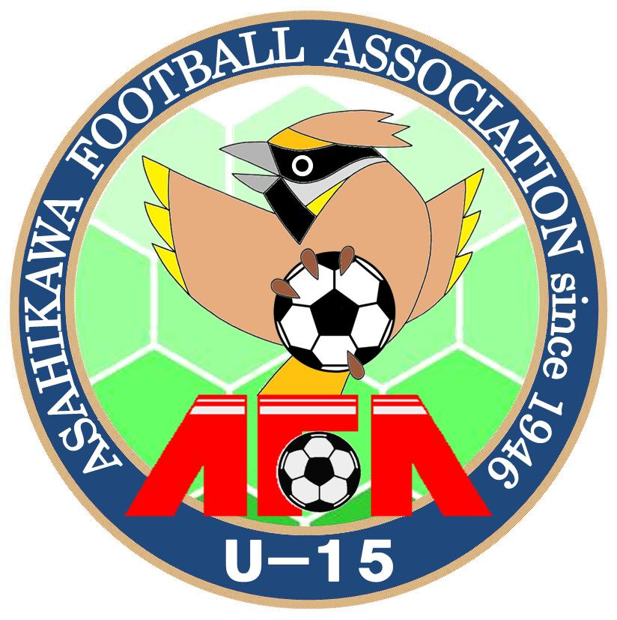
脳震盪交代 |  |  |  | 追加交代
 | 背番号 | 何れかに○。（ ）はHT以外の交代回数 |  |  | 背番号 | 何れかに○。（ ）はHT以外の交代回数
OUT |  | 前半（ ） ハーフタイム 後半（ ） |  | OUT |  | 前半（ ） ハーフタイム 後半（ ）
IN |  |  |  | IN

